4 Tablica 2 - Graf 2
Tablica 2: Struktura članova OMF-a prema dobi i spolu |  |  |  |  |  |  |  |  |  |  |  |  |  |  |  |  |  | Prosinac 2017.
Table 2: Mandatory pension funds members age and sex structure |  |  |  |  |  |  |  |  |  |  |  |  |  |  |  |  |  | December 2017

 | Muškarci Male |  |  | Žene Female |  |  | Ukupno Total |  |  | Mjesečna promjena broja - muškarci Monthly change in number - Male |  |  | Mjesečna promjena broja - žene Monthly change in number - Female |  |  | Ukupna mjesečna promjena Total monthly change
Dob Age | Kategorije / Categories |  |  | Kategorije / Categories |  |  | Kategorije / Categories |  |  | Kategorije / Categories |  |  | Kategorije / Categories |  |  | Kategorije / Categories
 | A | B | C | A | B | C | A | B | C | A | B | C | A | B | C | A | B | C
≤ 18 | 8 | 1,581 | 6 | 5 | 1,051 | 6 | 13 | 2,632 | 12 | -1 | -17 | -3 | 0 | 57 | 0 | -7.14% | 1.54% | -20.00%
19 - 24 | 258 | 90,935 | 110 | 168 | 74,243 | 90 | 426 | 165,178 | 200 | 0 | 1,038 | 7 | -4 | 865 | 0 | -0.93% | 1.17% | 3.63%
25 - 29 | 422 | 120,411 | 62 | 291 | 113,716 | 89 | 713 | 234,127 | 151 | 8 | 227 | 1 | 4 | 47 | 2 | 1.71% | 0.12% | 2.03%
30 - 34 | 807 | 145,970 | 69 | 423 | 139,034 | 57 | 1,230 | 285,004 | 126 | 2 | -111 | -1 | 6 | -29 | 2 | 0.65% | -0.05% | 0.80%
35 - 39 | 855 | 155,360 | 68 | 384 | 146,919 | 78 | 1,239 | 302,279 | 146 | -1 | 255 | 0 | -3 | 120 | -1 | -0.32% | 0.12% | -0.68%
40 - 44 | 696 | 138,080 | 81 | 372 | 136,609 | 89 | 1,068 | 274,689 | 170 | 5 | 658 | 0 | 2 | 506 | 1 | 0.66% | 0.43% | 0.59%
45 - 49 | 498 | 115,706 | 103 | 246 | 122,571 | 101 | 744 | 238,277 | 204 | 6 | 29 | 0 | 3 | 74 | -2 | 1.22% | 0.04% | -0.97%
50 - 54 | 297 | 110,663 | 154 | 142 | 114,820 | 217 | 439 | 225,483 | 371 | 6 | 286 | -6 | 2 | 371 | -3 | 1.86% | 0.29% | -2.37%
55 - 59 | 2 | 47,280 | 257 | 0 | 35,404 | 8,166 | 2 | 82,684 | 8,423 | 2 | 1,048 | 5 | 0 | 1,325 | -218 |  | 2.95% | -2.47%
60 - 64 | 0 | 349 | 10,681 | 0 | 1 | 6,784 | 0 | 350 | 17,465 | 0 | 336 | -123 | 0 | 0 | 149 |  | 2400.00% | 0.15%
≥ 65 | 0 | 1 | 290 | 0 | 0 | 136 | 0 | 1 | 426 | 0 | 1 | 14 | 0 | 0 | 6 |  |  | 4.93%
Ukupno Total | 3,843 | 926,336 | 11,881 | 2,031 | 884,368 | 15,813 | 5,874 | 1,810,704 | 27,694 | 27 | 3,750 | -106 | 10 | 3,336 | -64 | 0.63% | 0.39% | -0.61%
Sveukupno Total | 942,060 |  |  | 902,212 |  |  | 1,844,272 |  |  | 3,671 |  |  | 3,282 |  |  | 0.38%
Izvor / Source: Regos

Grafikon 2: Dobna i spolna struktura članova OMF-a po kategorijama fondova (A, B i C) |  |  |  |  |  |  |  |  |  |  |  |  | Prosinac 2017.
Chart 2: OMF members age and sex structure by funds categories (A, B and C) |  |  |  |  |  |  |  |  |  |  |  |  | December 2017

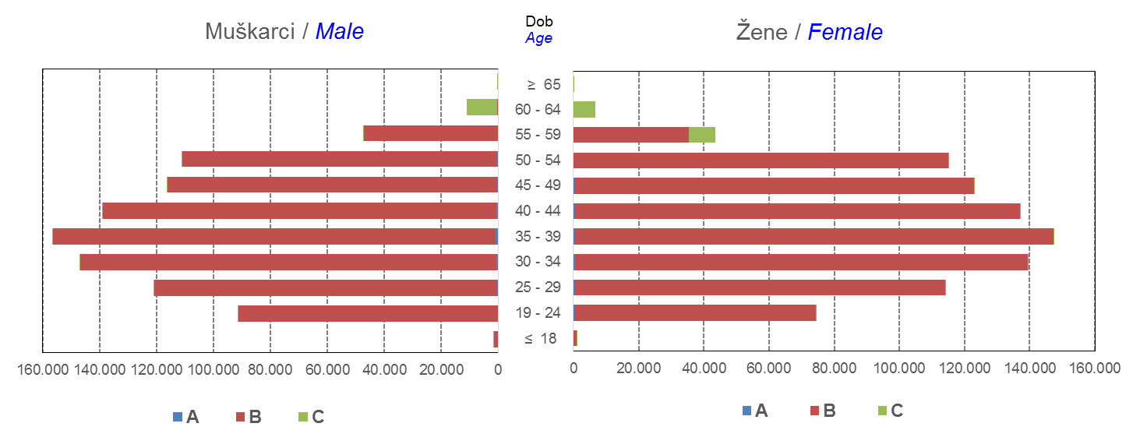

Izvor / Source: Regos
Sadržaj / Contents
 |  |  |  |  |  |  |  |  |  |  |  |  |  |  |  |  |  | stranica/page 4

10 Graf 5.1, 5.2, 5.3
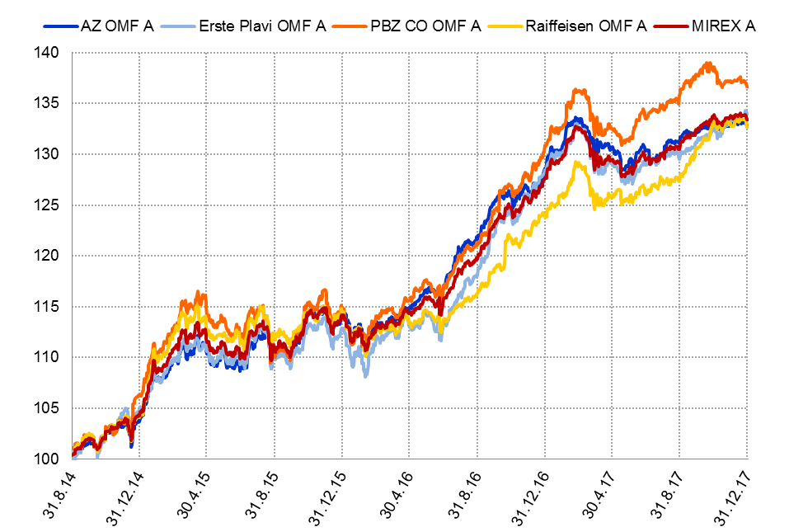
Grafikon 5.1: Vrijednosti obračunskih jedinica OMF-ova kategorije A | Prosinac 2017.
Chart 5.1: Values of category A OMFs' units of account | December 2017

Izvor / Source: HANFA

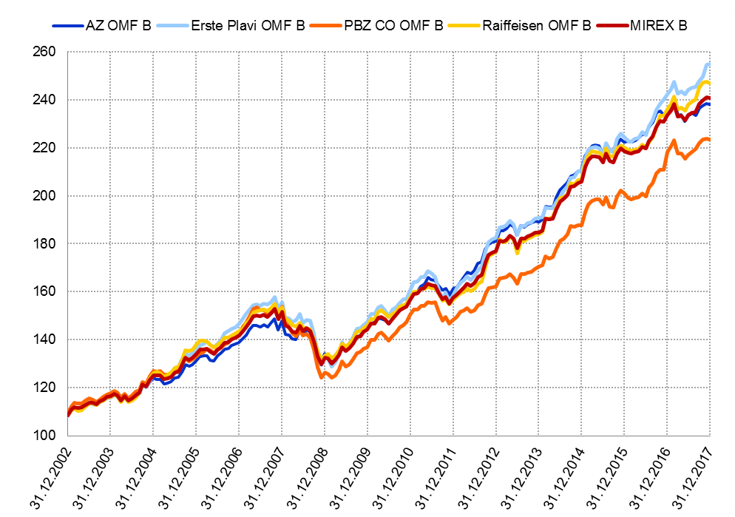
Grafikon 5.2: Vrijednosti obračunskih jedinica OMF-ova kategorije B
Chart 5.2: Values of category B OMFs' units of account

Izvor / Source: HANFA

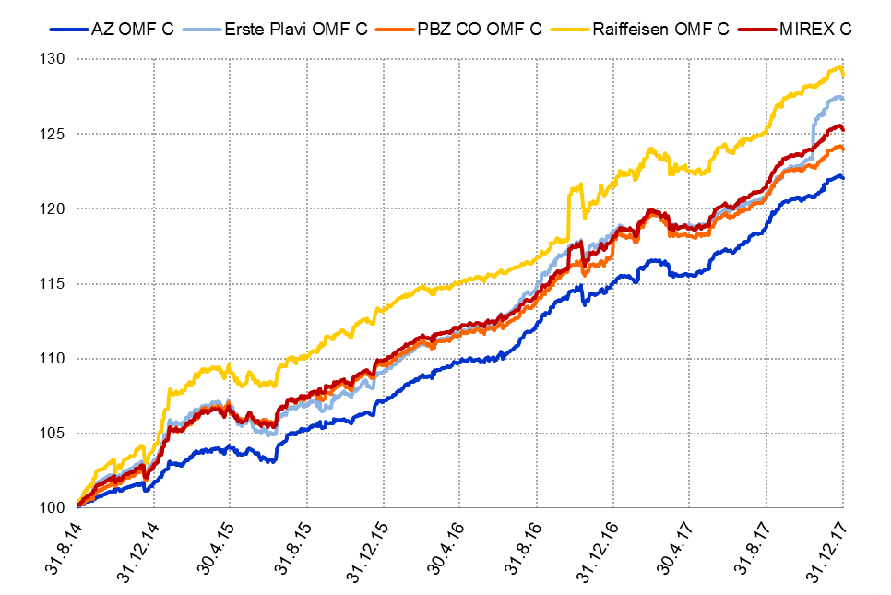
Grafikon 5.3: Vrijednosti obračunskih jedinica OMF-ova kategorije C
Chart 5.3: Values of category C OMFs' units of account

Izvor / Source: HANFA
Sadržaj / Contents
 | stranica / page 10

12 Tablica 13 - Graf 6
Tablica 13: Članstvo ODMF-ova1) |  |  |  |  |  |  |  |  | Prosinac 2017.
Table 13: ODMFs' Membership1) |  |  |  |  |  |  |  |  | December 2017

Članstvo / Membership | AZ benefit ODMF | AZ profit ODMF | Croatia osiguranje ODMF | Croatia osiguranje 1000 A ODMF | Croatia osiguranje 1000 C ODMF | Erste Plavi Expert ODMF | Erste Plavi Protect ODMF | Raiffeisen ODMF | Ukupno Total
Početak razdoblja Beginning of the period | 39,624 | 101,701 | 25,491 | 6 | 1 | 20,237 | 23,398 | 65,563 | 276,021
Udjel Share | 14.36% | 36.85% | 9.24% | 0.00% | 0.00% | 7.33% | 8.48% | 23.75% | 100.00%
Novi članovi New members | 873 | 433 | 414 | 19 | 5 | 396 | 6,922 | 1,679 | 10,741
Mirovina Retirement | 13 | 30 | 31 | 0 | 0 | 3 | 1 | 47 | 125
Smrt Death | 7 | 11 | 3 | 0 | 0 | 1 | 5 | 3 | 30
Ostalo Other | 292 | 209 | 1 | 0 | 0 | 24 | 110 | 196 | 832
Ukupan prestanak članstva Membership termination total | 312 | 250 | 35 | 0 | 0 | 28 | 116 | 246 | 987
Kraj razdoblja End of the period | 40,185 | 101,884 | 25,870 | 25 | 6 | 20,605 | 30,204 | 66,996 | 285,775
Udjel Share | 14.06% | 35.65% | 9.05% | 0.009% | 0.0021% | 7.21% | 10.57% | 23.44% | 100.00%
Izvor / Source: DMD-ovi / DMDs
1) Preliminarni podaci / Preliminary data

Grafikon 6: Udjel ODMFova u ukupnom broju članova |  |  |  |  |  |  |  |  | Prosinac 2017.
Chart 6: ODMFs' shares in total membership |  |  |  |  |  |  |  |  | December 2017
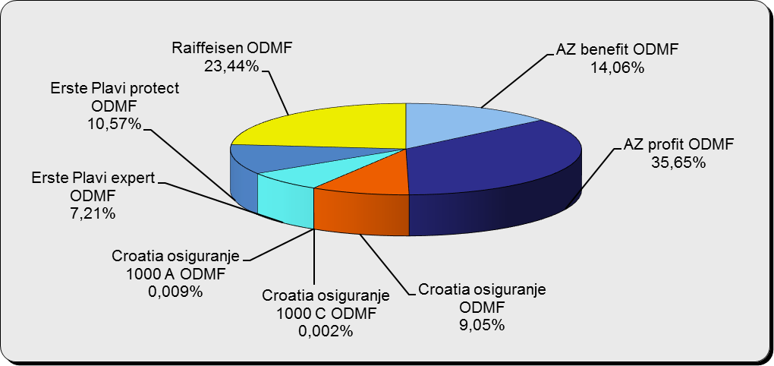

Izvor / Source: DMD-ovi / DMDs

Sadržaj / Contents

 |  |  |  |  |  |  |  |  | stranica / page 12

13 Tablica 14 - Graf 7
Tablica 14: Struktura članova ODMF-a prema dobi i spolu |  |  |  |  |  | KVARTALNI PODACI za: |  |  | RUJAN 2017.
Table 14: Open voluntary pension funds members age and sex structure |  |  |  |  |  | QUARTERLY DATA for: |  |  | SEPTEMBER 2017

 |  | Rujan 2017. |  |  | Lipanj 2017. |  | Kvartalna promjena Quarterly change
 |  | September 2017 |  |  | June 2017 |  | Brojčana / In number |  | Relativna Relative
Dob Age | Muškarci Male | Žene Female | Ukupno Total | Muškarci Male | Žene Female | Ukupno Total | Muškarci Male | Žene Female | Ukupno Total
≤ 18 | 875 | 812 | 1,687 | 877 | 811 | 1,688 | -2 | 1 | -0.06%
19 - 24 | 3,938 | 2,396 | 6,334 | 3,852 | 2,387 | 6,239 | 86 | 9 | 1.52%
25 - 29 | 11,134 | 7,318 | 18,452 | 11,242 | 7,503 | 18,745 | -108 | -185 | -1.56%
30 - 34 | 18,858 | 13,846 | 32,704 | 18,763 | 13,797 | 32,560 | 95 | 49 | 0.44%
35 - 39 | 21,597 | 17,874 | 39,471 | 21,360 | 17,713 | 39,073 | 237 | 161 | 1.02%
40 - 44 | 20,650 | 18,905 | 39,555 | 20,375 | 18,756 | 39,131 | 275 | 149 | 1.08%
45 - 49 | 18,673 | 19,650 | 38,323 | 18,361 | 19,305 | 37,666 | 312 | 345 | 1.74%
50 - 59 | 28,932 | 31,640 | 60,572 | 28,433 | 31,156 | 59,589 | 499 | 484 | 1.65%
60 - 69 | 12,753 | 14,172 | 26,925 | 12,315 | 13,658 | 25,973 | 438 | 514 | 3.67%
70 - 84 | 3,416 | 4,888 | 8,304 | 3226 | 4586 | 7,812 | 190 | 302 | 6.30%
≥ 85 | 233 | 341 | 574 | 207 | 317 | 524 | 26 | 24 | 9.54%
Ukupno Total | 141,059 | 131,842 | 272,901 | 139,011 | 129,989 | 269,000 | 2,048 | 1,853 | 1.45%
Izvor / Source: DMD-ovi / DMDs

Grafikon 7: Dobna i spolna struktura članova ODMF-a na dan 30. rujna 2017.
Chart 7: ODMF members age and sex structure as at 30 September 2017

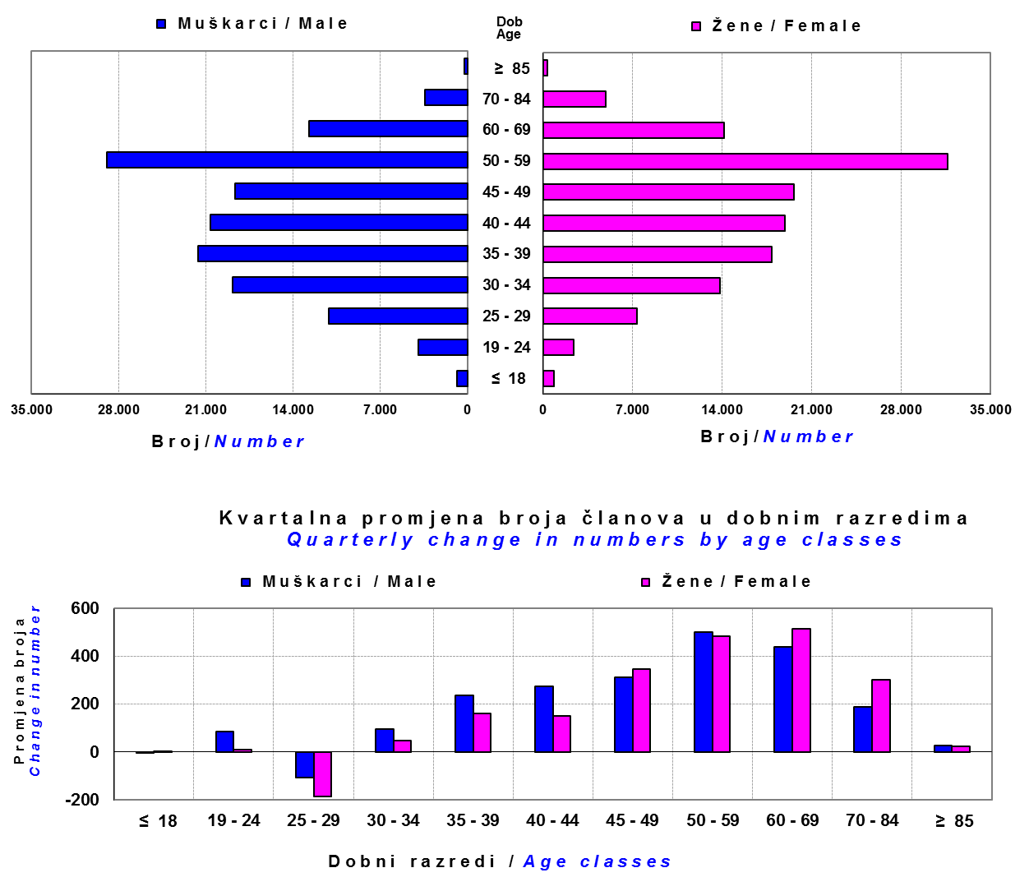

Izvor / Source: DMD-ovi / DMDs

Sadržaj / Contents

 |  |  |  |  |  |  |  |  | stranica/page 13

14 Tablica 15 - Graf 8
Tablica 15: Bruto mirovinski doprinosi uplaćeni ODMF-ovima1) |  |  |  |  | Prosinac 2017.
Table 15: Gross pension contributions paid to ODMFs1) |  |  |  |  | December 2017

 |  |  |  | u tisućama kuna / in thousand HRK
Otvoreni dobrovoljni mirovinski fond Open voluntary pension fund | Bruto mirovinski doprinosi / Gross pension contributions
 | Prosinac 2017. | Studeni 2017. | Mjesečna promjena | Sveukupno od početka djelovanja 2) | Prirast ukupnih bruto doprinosa u tekućem mjesecu
 | December 2017 | November 2017 | Monthly change | Grand total since the start of activity 2) | Total net contributions growth in current month
AZ benefit ODMF | 25,580 | 8,468 | 202.06% | 634,618 | 4.20%
AZ profit ODMF | 41,017 | 12,485 | 228.54% | 1,509,201 | 2.79%
Croatia osiguranje ODMF | 10,358 | 2,601 | 298.24% | 265,986 | 4.05%
Croatia osiguranje 1000 A ODMF | 85 | 49 | 73.48% | 135 | 173.48%
Croatia osiguranje 1000 C ODMF | 27 | 50 | -45.70% | 77 | 54.30%
Erste Plavi Expert ODMF | 6,956 | 1,670 | 316.54% | 236,463 | 3.03%
Erste Plavi Protect ODMF | 20,704 | 2,872 | 620.88% | 219,499 | 10.41%
Raiffeisen ODMF | 42,344 | 10,082 | 319.99% | 1,249,930 | 3.51%
Ukupno / Total | 147,071 | 38,278 | 284.22% | 4,115,910 | 3.71%
Izvor / Source: DMD-ovi / DMDs
1) Bruto doprinosi jednaki su ukupno uplaćenim doprinosima članova dobrovoljnih mirovinskih fondova, prije odbitka naknade DMD-ova od uplaćenih doprinosa.
1) Gross contribution is a contribution paid in by members of a voluntary pension fund which includes DMDs' entry fee.
2) U ukupnim uplatama iskazana su i uplaćena sredstva državnog poticaja.
2) Total net contributions include state subsidies.

Grafikon 8: Mjesečna promjena bruto mirovinskih doprinosa uplaćenih ODMF-ovima |  |  |  |  | Prosinac 2017.
Chart 8: Monthly change of gross pension contributions paid to ODMFs |  |  |  |  | December 2017
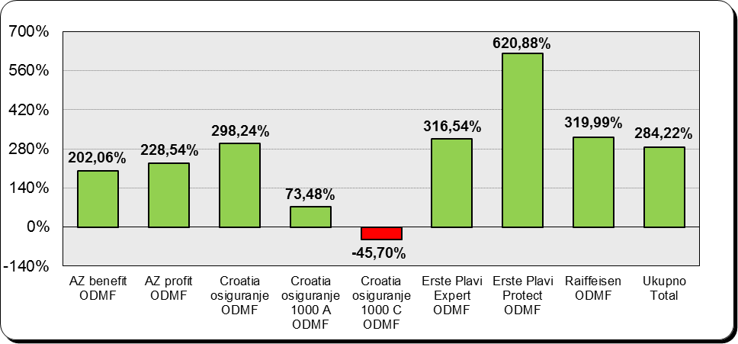

Izvor / Source: DMD-ovi / DMDs

Sadržaj / Contents

 |  |  |  |  | stranica / page 14

15 Tablica 16 - Graf 9,10
Tablica 16: Neto imovina ODMF-ova |  |  |  |  |  | Prosinac 2017.
Table 16: ODMFs' net assets |  |  |  |  |  | December 2017

 |  |  |  |  |  | u tisućama kuna / in thousand HRK
Naziv fonda Fund name | Neto imovina / Net assets
 | Prosinac 2017. |  | Studeni 2017. |  | Promjena
 | December 2017 |  | November 2017 |  | Change
 | Iznos | Udjel | Iznos | Udjel | U iznosu | Relativna
 | Amount | Share | Amount | Share | Amount | Relative
AZ benefit ODMF | 544,408 | 13.98% | 524,718 | 13.84% | 19,690 | 3.75%
AZ profit ODMF | 1,522,641 | 39.09% | 1,500,033 | 39.56% | 22,608 | 1.51%
Croatia osiguranje ODMF | 217,323 | 5.58% | 208,957 | 5.51% | 8,366 | 4.00%
Croatia osiguranje 1000 A ODMF | 118 | 0.003% | 48 | 0.001% | 70 | 145.74%
Croatia osiguranje 1000 C ODMF | 72 | 0.002% | 50 | 0.001% | 23 | 45.16%
Erste Plavi Expert ODMF | 249,202 | 6.40% | 242,342 | 6.39% | 6,860 | 2.83%
Erste Plavi Protect ODMF | 184,690 | 4.74% | 166,174 | 4.38% | 18,516 | 11.14%
Raiffeisen ODMF | 1,177,115 | 30.22% | 1,149,297 | 30.31% | 27,818 | 2.42%
Ukupno / Total | 3,895,569 | 100.00% | 3,791,619 | 100.00% | 103,950 | 2.74%
Izvor /Source: HANFA

Grafikon 9: Udjeli pojedinih ODMF-ova u ukupnoj neto imovini |  |  |  |  |  | Prosinac 2017.
Chart 9: ODMFs' shares in total net assets |  |  |  |  |  | December 2017
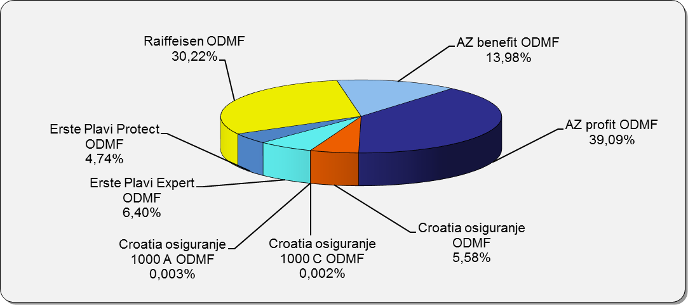

Izvor /Source: HANFA

Grafikon 10: Mjesečna promjena neto imovine ODMF-ova |  |  |  |  |  | Prosinac 2017.
Chart 10: ODMFs net assets monthly change |  |  |  |  |  | December 2017

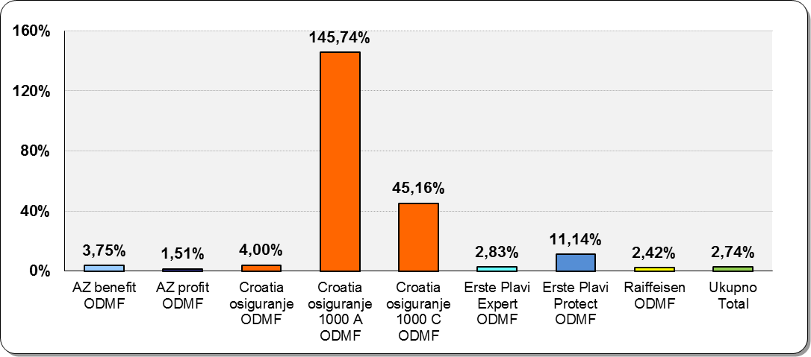

Izvor /Source: HANFA

Sadržaj / Contents
 |  |  |  |  |  | stranica / page 15

19 Tablica 20 - Graf 11
Tablica 20: Struktura članova ZDMF- ova prema dobi i spolu |  |  |  |  |  | KVARTALNI PODACI za: |  |  | RUJAN 2017.
Table 20: Closed voluntary pension funds members age and sex structure |  |  |  |  |  | QUARTERLY DATA for: |  |  | SEPTEMBER 2017

 |  | Rujan 2017. |  |  | Lipanj 2017. |  | Kvartalna promjena Quarterly change
 |  | September 2017 |  |  | June 2017 |  | Brojčana / In number |  | Relativna Relative
Dob Age | Muškarci Male | Žene Female | Ukupno Total | Muškarci Male | Žene Female | Ukupno Total | Muškarci Male | Žene Female | Ukupno Total
≤ 18 | 2 | 2 | 4 | 3 | 2 | 5 | -1 | 0 | -20.00%
19 - 24 | 123 | 104 | 227 | 136 | 108 | 244 | -13 | -4 | -6.97%
25 - 29 | 673 | 700 | 1,373 | 705 | 746 | 1,451 | -32 | -46 | -5.38%
30 - 34 | 1,638 | 1,837 | 3,475 | 1,670 | 1,878 | 3,548 | -32 | -41 | -2.06%
35 - 39 | 2,404 | 2,598 | 5,002 | 2,414 | 2,590 | 5,004 | -10 | 8 | -0.04%
...
60 - 69 | 1,410 | 723 | 2,133 | 1,369 | 692 | 2,061 | 41 | 31 | 3.49%
70 - 84 | 107 | 25 | 132 | 90 | 17 | 107 | 17 | 8 | 23.36%
≥ 85 | 1 | 3 | 4 | 2 | 2 | 4 | -1 | 1 | 0.00%
Ukupno Total | 15,731 | 14,119 | 29,850 | 15,678 | 14,054 | 29,732 | 53 | 65 | 0.40%
Izvor / Source: DMD-ovi / DMDs

Grafikon 11: Dobna i spolna struktura članova ZDMF- ova na dan 30. rujna 2017.
Chart 11: ZDMF members age and sex structure as at 30 September 2017

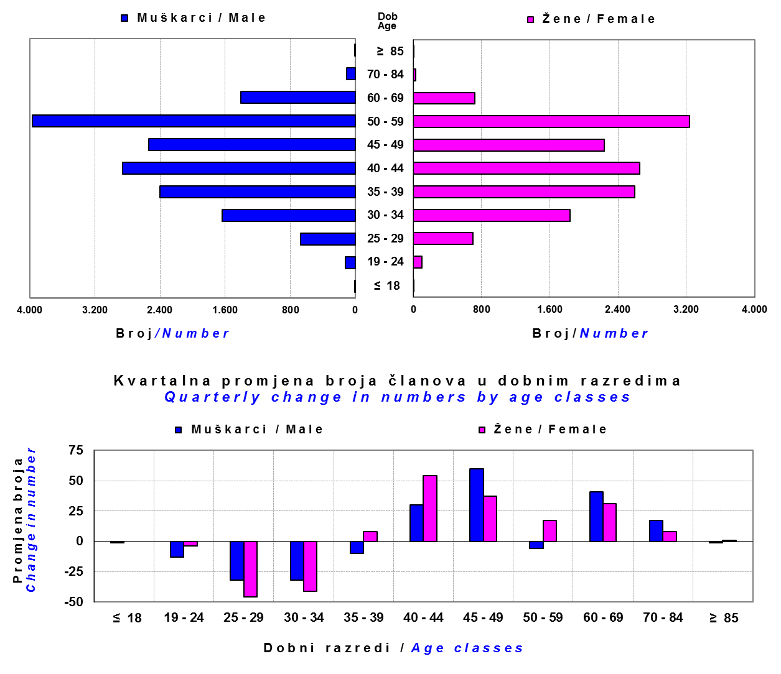

Izvor / Source: DMD-ovi / DMDs

Sadržaj / Contents

 |  |  |  |  |  |  |  |  | stranica / page 19

20 Tablica 21 - Graf 12
...
Grafikon 12: Mjesečni prinosi ZDMF-ova | Prosinac 2017.
Chart 12: ZDMF monthly rates of return | December 2017

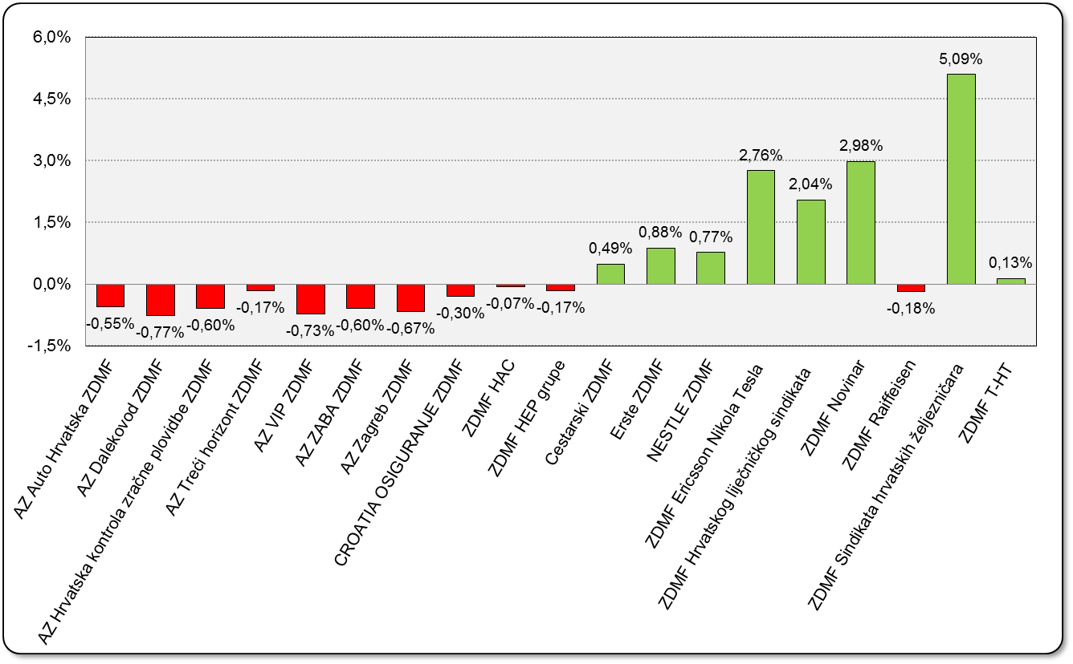

Izvor / Source: HANFA

Sadržaj / Contents

 | stranica / page 20

21 Tablica 22,23 - Graf 13,14
II. Dio: Mirovinska osiguravajuća društva
Section II: Pension Insurance Companies

A / OBVEZNO MIROVINSKO OSIGURANJE
A / MANDATORY PENSION INSURANCE

Tablica 22: Broj korisnika i broj ugovora po godinama |  |  | Grafikon 13: Broj korisnika i broj ugovora po godinama
Table 22: Number of pensioners and contracts per year |  |  | Chart 13: Number of pensioners and contracts per year
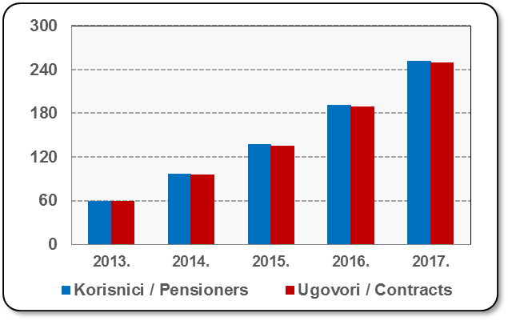
Godina Year | Korisnici Pensioners | Ugovori Contracts
2013. | 59 | 59
2014. | 96 | 95
2015. | 137 | 135
2016. | 191 | 189
2017. | 251 | 249
Izvor / Source: HANFA

 |  |  | Izvor / Source: HANFA

Tablica 23: Broj korisnika i broj ugovora u zadnjih godinu dana |  |  | Grafikon 14: Broj korisnika i broj ugovora u zadnjih godinu dana | Kvartalni podaci Quarterly data
Table 23: Number of pensioners and contracts over the past year |  |  | Chart 14: Number of pensioners and contracts over the past year
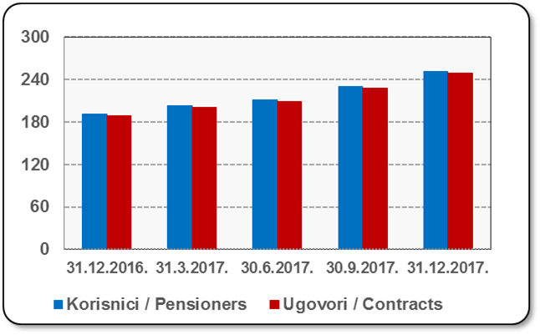
Mjesec Month | Korisnici Pensioners | Ugovori Contracts
31.12.2016. | 191 | 189
31.3.2017. | 203 | 201
30.6.2017. | 211 | 209
30.9.2017. | 230 | 228
31.12.2017. | 251 | 249
Izvor / Source: HANFA

 |  |  | Izvor / Source: HANFA

Sadržaj / Contents
...

22 Tablica 24,25 - Graf 15,16
B / DOBROVOLJNO MIROVINSKO OSIGURANJE
B / VOLUNTARY PENSION INSURANCE

Tablica 24: Broj korisnika i broj ugovora po godinama |  |  | Grafikon 15: Broj korisnika i broj ugovora po godinama
Table 24: Number of pensioners and contracts per year |  |  | Chart 15: Number of pensioners and contracts per year
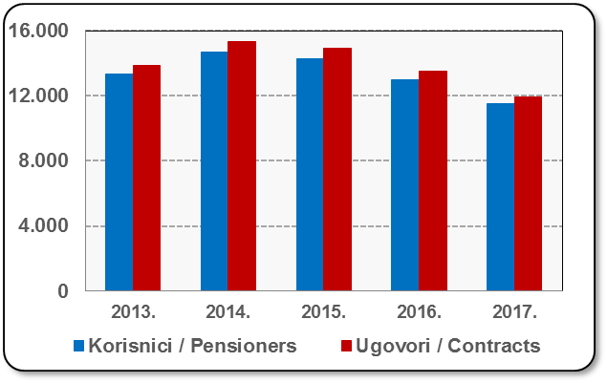
Godina Year | Korisnici Pensioners | Ugovori Contracts
2013. | 13,311 | 13,874
2014. | 14,706 | 15,335
2015. | 14,285 | 14,904
2016. | 13,006 | 13,515
2017. | 11,521 | 11,909
Izvor / Source: HANFA

 |  |  | Izvor / Source: HANFA

Tablica 25: Broj korisnika i broj ugovora u zadnjih godinu dana |  |  | Grafikon 16: Broj korisnika i broj ugovora u zadnjih godinu dana | Kvartalni podaci Quarterly data
Table 25: Number of pensioners and contracts over the past year |  |  | Chart 16: Number of pensioners and contracts over the past year

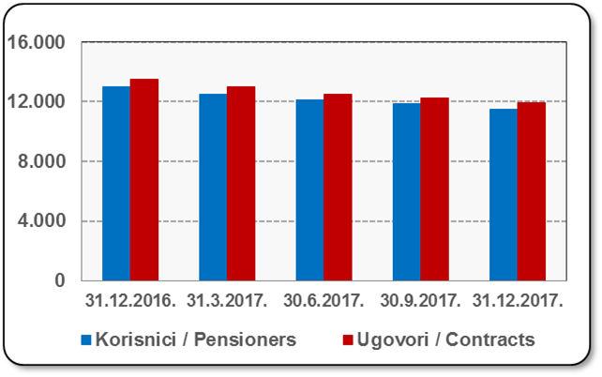
Mjesec Month | Korisnici Pensioners | Ugovori Contracts
31.12.2016. | 13,006 | 13,515
31.3.2017. | 12,522 | 12,981
30.6.2017. | 12,098 | 12,525
30.9.2017. | 11,842 | 12,255
31.12.2017. | 11,521 | 11,909
Izvor / Source: HANFA

 |  |  | Izvor / Source: HANFA

Sadržaj / Contents
...

24 Tablica 27 - Graf 17
...
 | * u tisućama kuna / in thousand HRK
24 | Tontine Tontine | - | - | - | -
25 | Osiguranje s kapitalizacijom isplate Assurance with paid-up sum assured | - | - | - | -
 | UKUPNO (neživotna osiguranja, vrste 01 - 18) TOTAL (non-life insurance, lines 01 -18) | 8,427,184 | 6,115,669 | 3,345,732 | 3,061,252
 | UKUPNO (životna osiguranja, vrste 19 - 25) TOTAL (life assurance 19 - 25) | 1,496,656 | 2,940,195 | 62,023 | 2,052,130
 | UKUPNO / TOTAL | 9,923,840 | 9,055,864 | 3,407,755 | 5,113,382
Izvor / Source: HANFA

Grafikon 17: Udio bruto zaračunate premije po vrstama osiguranja
Chart 17: Gross Written Premium by Line of Insurance

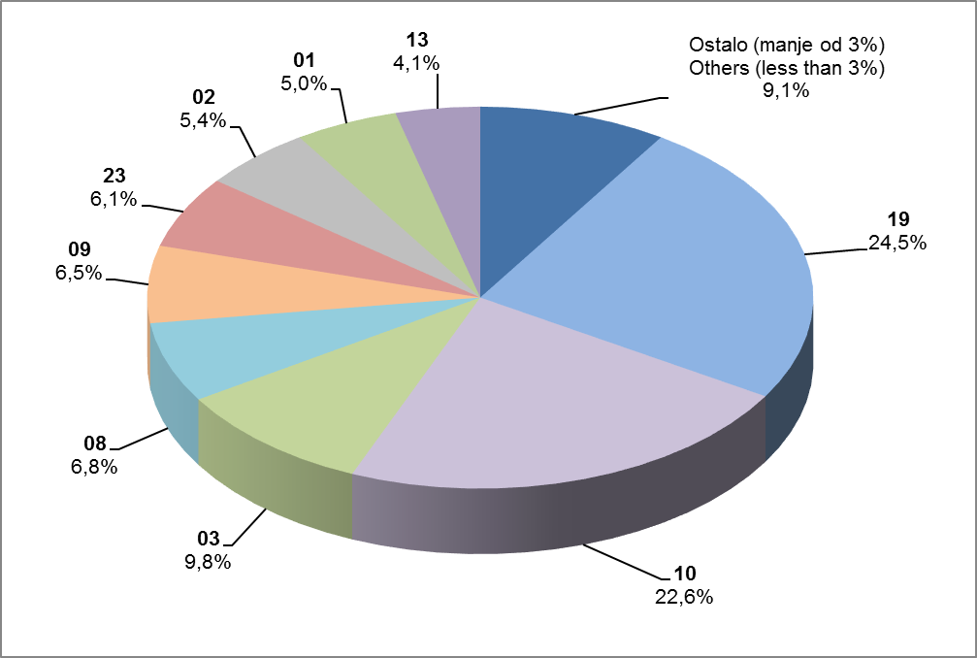

Izvor / Source: HANFA

Sadržaj / Contents
...

25 Graf 18
Grafikon 18: Udio zaračunate bruto premije i likvidiranih šteta po društvima za osiguranje po vrstama osiguranja za period od 1. siječnja do 31. prosinca 2017.
Chart 18: Share of written premium and claims settled per line of insurances for the period 1 January - 31 December 2017
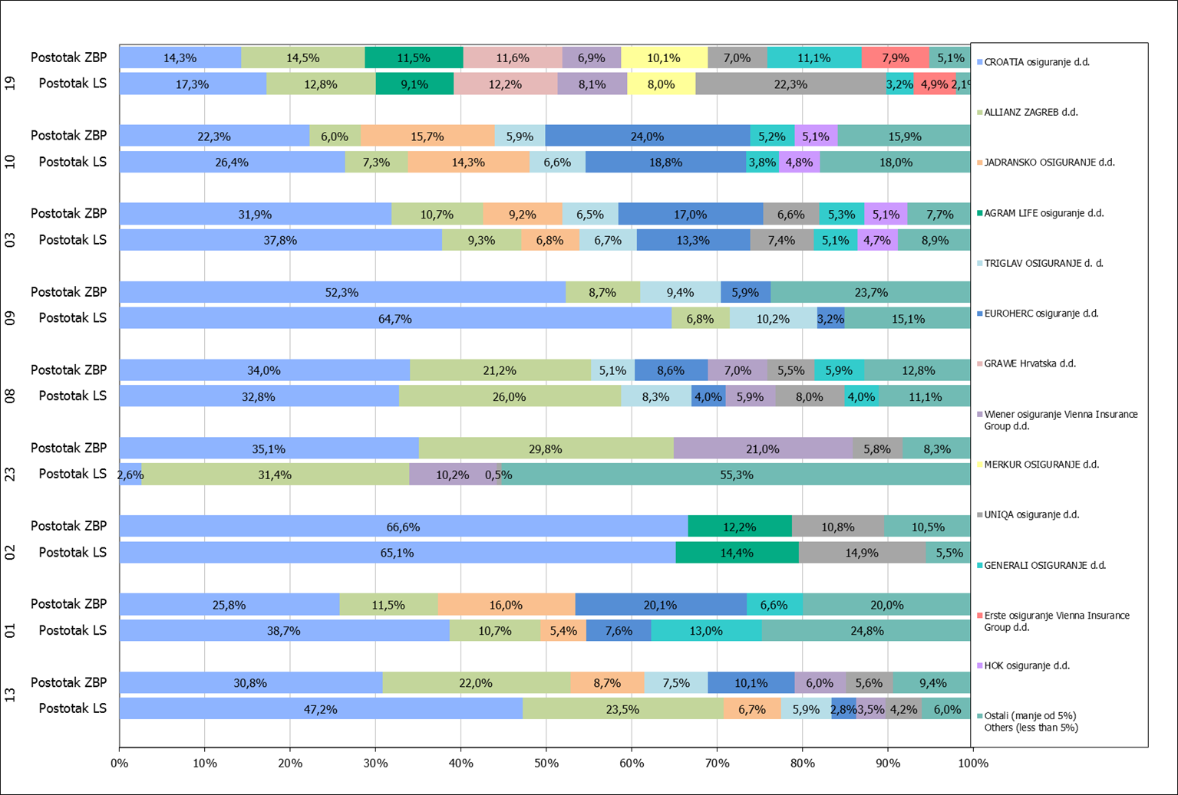

Izvor / Source: HANFA

Napomena: Grafikon prikazuje društva za osiguranje sa zaračunatom bruto premijom većom od 5% ukupne zaračunate bruto premije u promatranoj vrsti osiguranja.
Grafikon prikazuje samo vrste osiguranja sa zaračunatom bruto premijom većom od 3% ukupne zaračunate bruto premije tržišta osiguranja u RH.
Kratice ZBP i LŠ redom predstavljaju zaračunatu bruto premijiu i likvidirane štete

Note:The chart represents insurance companies with written premium greater then 5% of total written premium of the presented line of insurance.
Chart represents lines of insurance with written premium greater then 3% of total written premium of Croatian insurance market.
Abbreviations ZBP and LŠ stands for written premium and claims settled respectively.

Vrste osiguranja / line of insurance:
...

